Sheet1
№ | Заголовок | Описание |  |  | Окружение | Серьезность | Приоритет | Приложение
 |  | Шаги воспроизведения | Фактический результат | Ожидаемый результат
1 | Интерфейс сайта становится нечитаемым при уменьшении масштаба страницы | 1. Открыть сайт https://goldapple.ru/ 2. Уменьшить масштаб страницы 3. Проверить отображение интерфейса | Элементы интерфейса становятся слишком маленькими, текст трудно читать | Сайт должен оставаться читаемым и удобным при изменении масштаба | Yandex Browser 25 / Windows 11 / 1920x1080 | Medium | Medium | 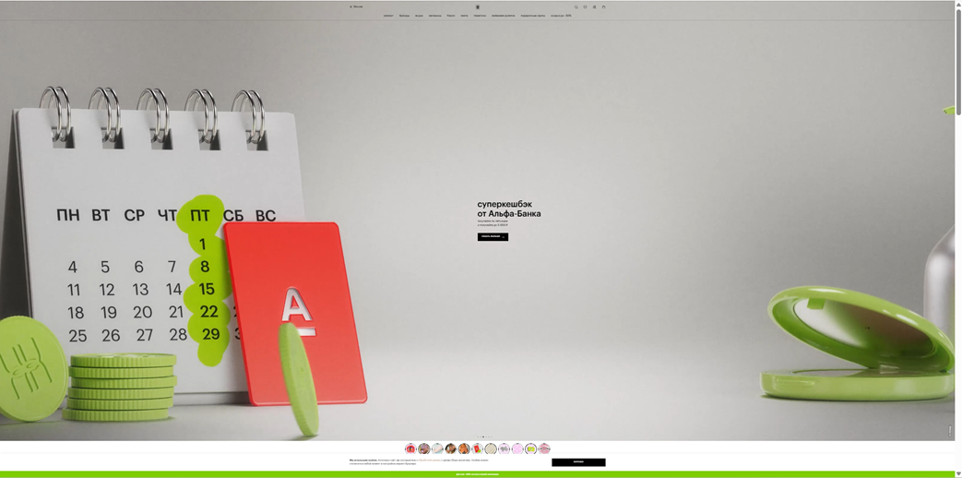
2 | Иконка выпадающего списка у города открывает боковую панель вместо меню под элементом | 1. Открыть главную страницу сайта https://goldapple.ru/ 2. В шапке нажать на блок «Москва» со стрелкой вниз | Справа открывается панель «адрес доставки» на весь экран по высоте | Под элементом «Москва» открывается выпадающий список городов или у элемента нет иконки ▼, а используется иконка адреса/локации, чтобы не создавать ожидание dropdown | Yandex Browser 25 / Windows 11 / 1920×1080 | Low | Low | 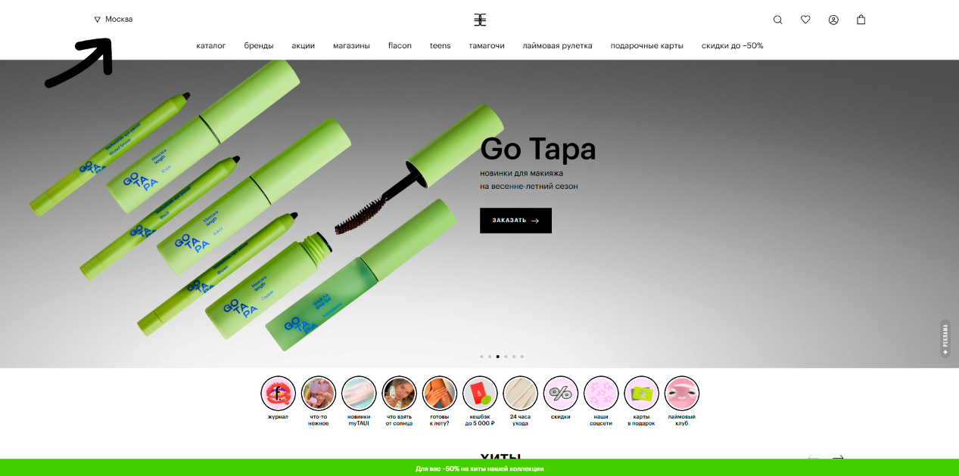 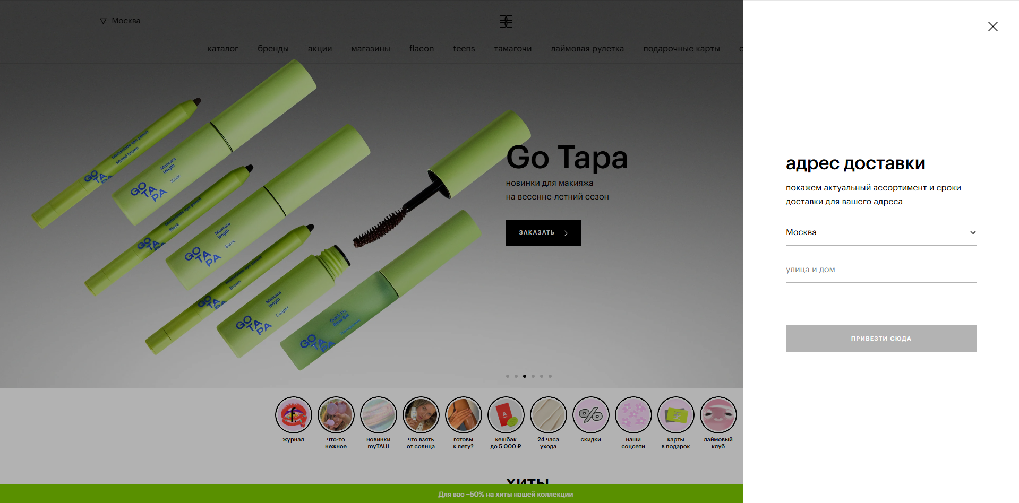
3 | Клик по логотипу в шапке открывает страницу 404 вместо главной | 1. Открыть https://goldapple.ru/ 2. Перейти в мобильный вид (узкое окно или эмуляция телефона в DevTools) 3. В верхней шапке нажать на логотип Золотого яблока по центру | Отображается страница «упс... страница не найдена» с текстом про переход на главную | Открывается главная страница сайта (каталог/лендинг), без ошибки 404 | Yandex Browser 25 / Windows 11 / мобильная ширина (укажите, например 400×865) | High | High | 